検索ツール
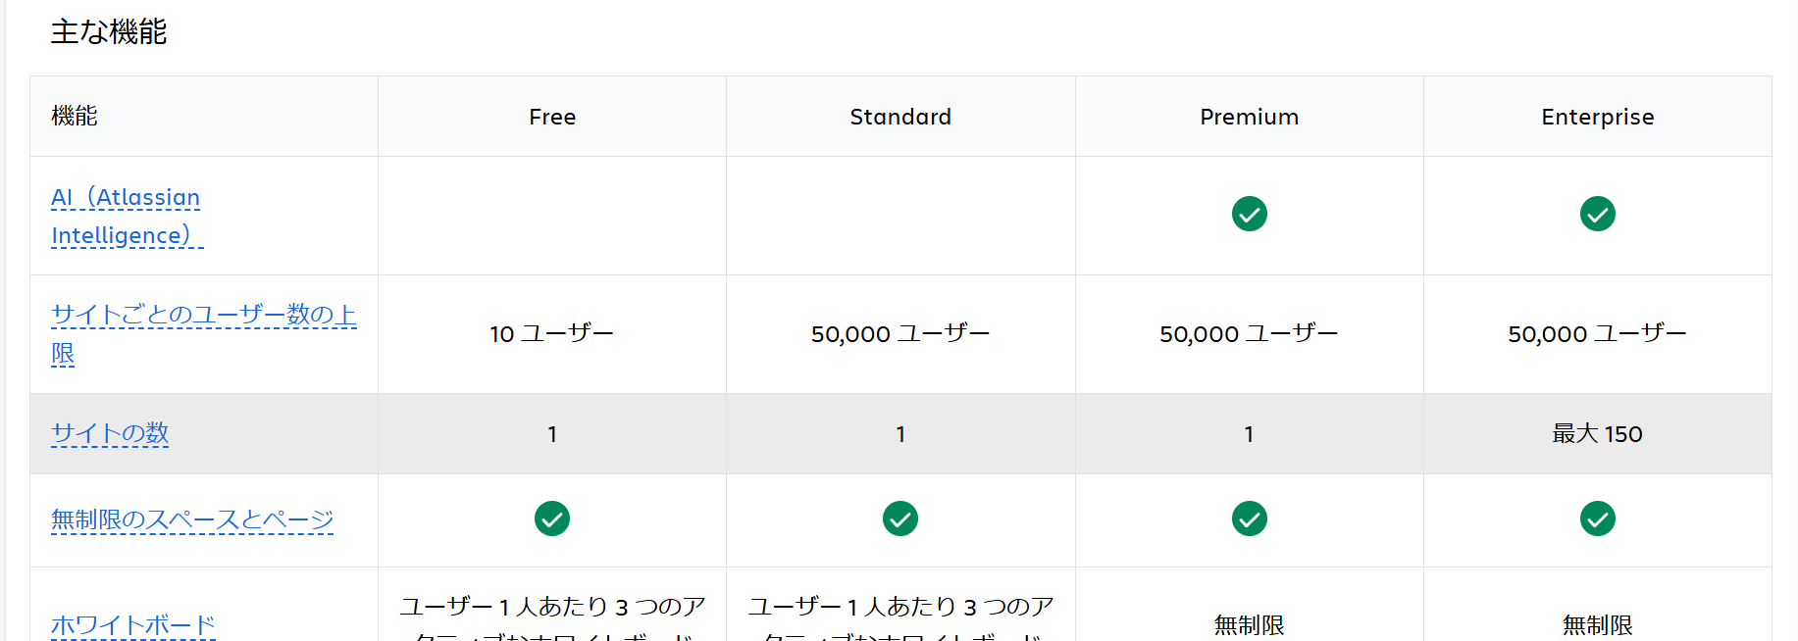

検索ツール | chatgpt | chatgpt enterprise ※Businessプランがリリース予定 | 法人AIクラウド（ベーシック） | 法人AIクラウド（プレミアム） | Perplexity AI | Perplexity Enterprise Pro | Atlassian Intelligence
概要 | テキストデータを学習し、質問に答えたり文章を作成する | 企業向けの高度なAIチャットボットソリューション | ゴートマンが提供する社内chatGPTサービス | ゴートマンが提供する社内chatGPTサービス | AIを活用した検索エンジンツール | 企業向け機能が搭載されたAIを活用した検索エンジンツール | Atlassianが提供するAI搭載のツールセット
検索対象（学習対象） | テキストデータ（書籍、記事、webページ、会話など） | テキストデータ（書籍、記事、webページ、会話など） | テキストデータ（書籍、記事、webページ、会話など） | テキストデータ（書籍、記事、webページ、会話など） | ・インターネット上の様々なウェブサイトの情報 ・大規模言語モデルGPT-4の約10兆トークンの学習データ | ・インターネット上の様々なウェブサイトの情報 ・大規模言語モデルGPT-4の約10兆トークンの学習データ | 不明（公開されていない） →おそらくAtlassianのクラウド製品のデータやユーザーの入力を学習対象
confluenceとの親和性 | △ （Confluence APIなどを使用する必要がある） | △ （Confluence APIなどを使用する必要がある） | 不明（情報なし） | 不明（情報なし） | × | 〇 | 〇
情報の信憑性 | △ | △ | △ | △ | 〇（ソースのリンクにすぐ飛べる） | 〇（ソースのリンクにすぐ飛べる） | 〇
セキュリティ | × | 〇 | 〇 | 〇 | × | 〇 | 〇
表示形式 | 会話形式 | 会話形式 | 会話形式 | 会話形式 | 会話形式 | 会話形式 | 会話形式
導入のしやすさ | 〇 | 不明 （問い合わせフォームから申請が必要） | 〇（導入サポートあり、対人サポートが充実） ※まだ事前登録受付中 | 〇（導入サポートあり、対人サポートが充実） ※まだ事前登録受付中 | 〇 | 〇（導入は難しくなさそう、サポートもあり※ただ日本語でのサポートが対応されてるかは不明） | 〇
料金形態 | 無料 | 不明（問い合わせ） | 基本料金（企業当たり）：\30,000/月 1アカウント：\500/月(年間契約) \600/月(月間契約) 上限文字数を超えた場合に追加購入:\50/1000文字 | 基本料金（企業当たり）：\30,000/月 1アカウント：\1,000/月(年間契約) \1200/月(月間契約) 上限文字数を超えた場合に追加購入:\30/1000文字 | 無料 | 【通常】 1アカウント：月額40米ドル、又は年額400米ドル 【企業向け】 問い合わせ | 【Premium】 1アカウント：月額$8.97 【Enterprise】 問い合わせ
slackとの親和性 | 〇 | 〇 | △（オプションで追加可能） | 〇 | 〇 | 不明（シングルサインオン(SSO)対応） でもPerplexity AIができるなら〇？ | △ おそらくできそう
 |  |  |  |  | Slack AI が登場 | Slack | Slack AI が登場 | Slack | Atlassian Intelligence の一般提供を Jira Software、Confluence、Jira Service Management などで開始 | Atlassian Japan 公式ブログ | アトラシアン株式会社

テストパターン作成ツール
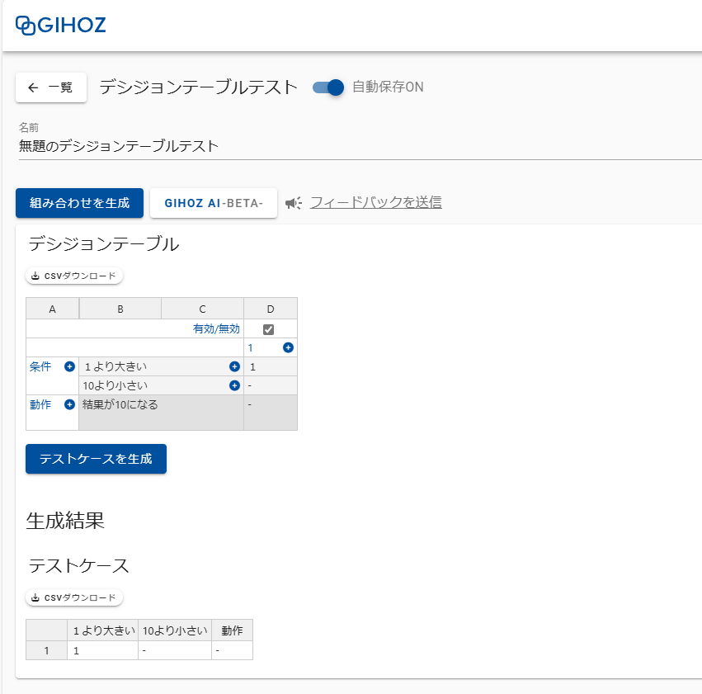
テストパターン作成ツール | pairwiseTool | PictMaster | CEGTest | GIHOZ
概要 | ペアワイズ法に基づいてテストケースの組み合わせを生成することができる。 | ソフトウェアの組み合わせテストのテストケースをExcel上で自動生成する PictMaster という名前のExcelベースのフリーソフト。 PICTとCIT-BACHを利用。直交表ツールとしてテストケースの作成もサポート。 | 複雑な論理関係を持つソフトウェア・プログラムの組合せテスト条件作成を支援するツール。 原因結果グラフ技法を用いる。 | テスト技法ごとに最適なユーザーインターフェースを提供する。 直感的な操作でテスト技法を正しく利用でき、素早くテストケースを作成できる。 仕様などの文章を入力するだけで、AIが自動でデシジョンテーブルを生成してくれる機能もある。 ■テスト技法の種類 ペアワイズテスト、デシジョンテーブルテスト、クラフィケーションツリー状態遷移テスト、 境界値分析、CFD法 ■ビジネスプラン オーガニゼーションの管理、5名以上の非公開リポジトリ、IPアドレス制限が可能
導入 | 〇（特になし） | △（ダウンロード、セットアップが必要。Qiitaなどに方法は記載がある） | 〇（ブラウザ版とzip版がある※クラウド上にデータが保存されるかされないかの違い） | 〇（べリザーブIDの登録が必要）
動作環境 | ブラウザ | コマンドプロンプト（Excelファイル） | ブラウザ | ブラウザ（PC版のGoogle Chrome最新版が推奨）
インプット | 手動入力 | 手動入力 | 手動入力、又はCSV（CSVはファイル手動作成） | 手動入力、CSV（CSVの作成は手動）、文章
アウトプット | Excelファイル | Excelファイル | CSVファイル（原因結果グラフデータ、デシジョンテーブルデータ、カバレッジ表データ） | CSVファイル
料金 | 無料 | 無料 | 無料 | ・無料 ・ビジネスプラン 年間払い：￥46,800～（税抜）※最低5ユーザーから 1ユーザー/月あたり：￥780（税抜）
使いやすさ | 直観的に使える | 直観的に使える、色々な機能が用意されているっぽいのでそこを使用するには慣れが必要。 | 原因結果グラフについての前提知識が必要。操作方法については慣れが必要。 | 操作方法については慣れが必要。見やすさはある。

■pairwiseTool

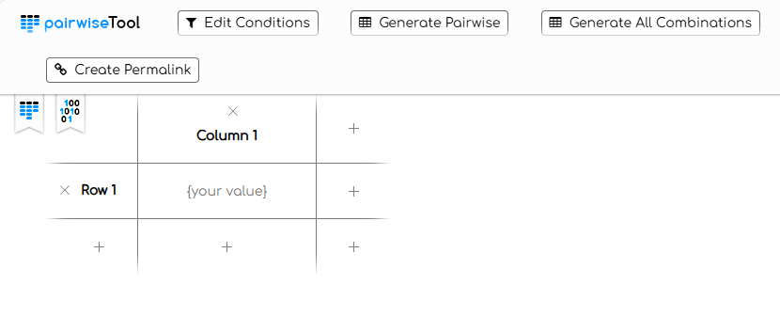

■PictMaster
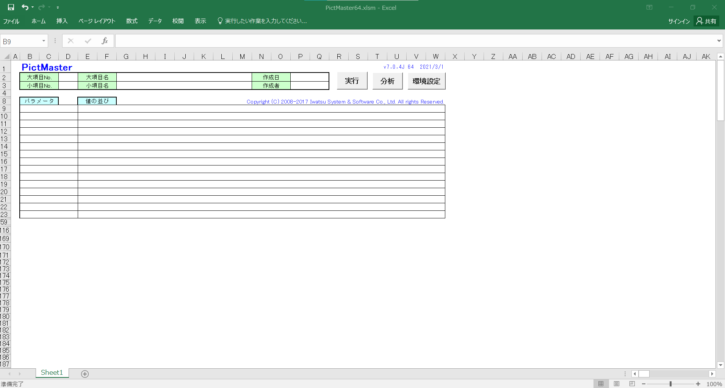

■CEGTest

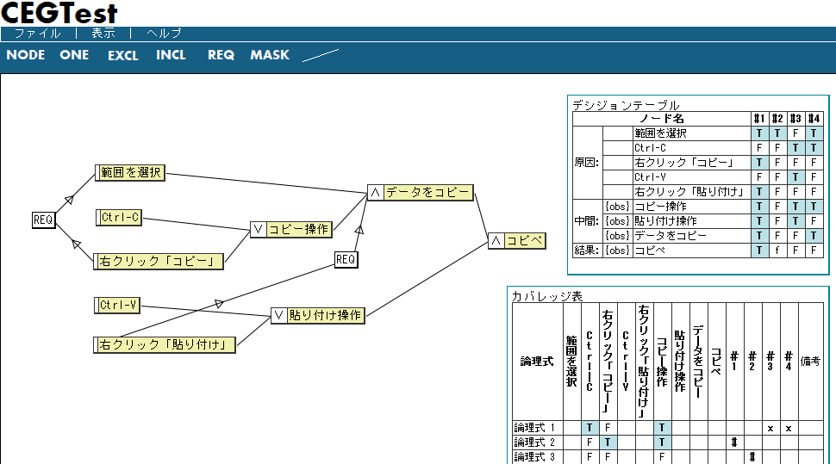

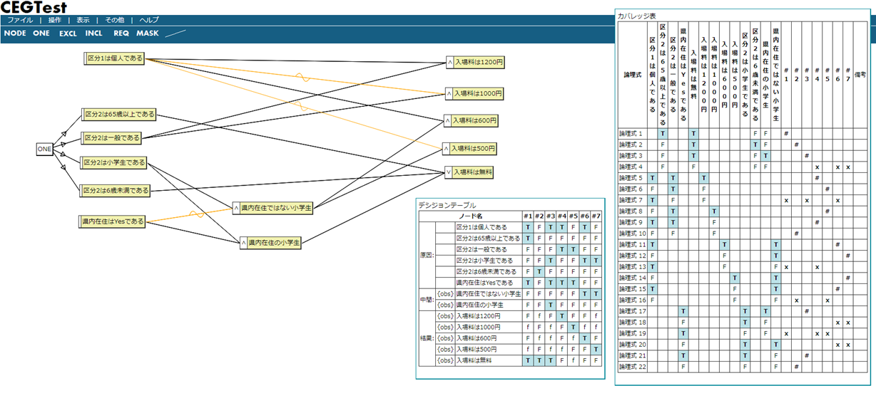

■GIHOZ

Atlassian Intelligenceでできること
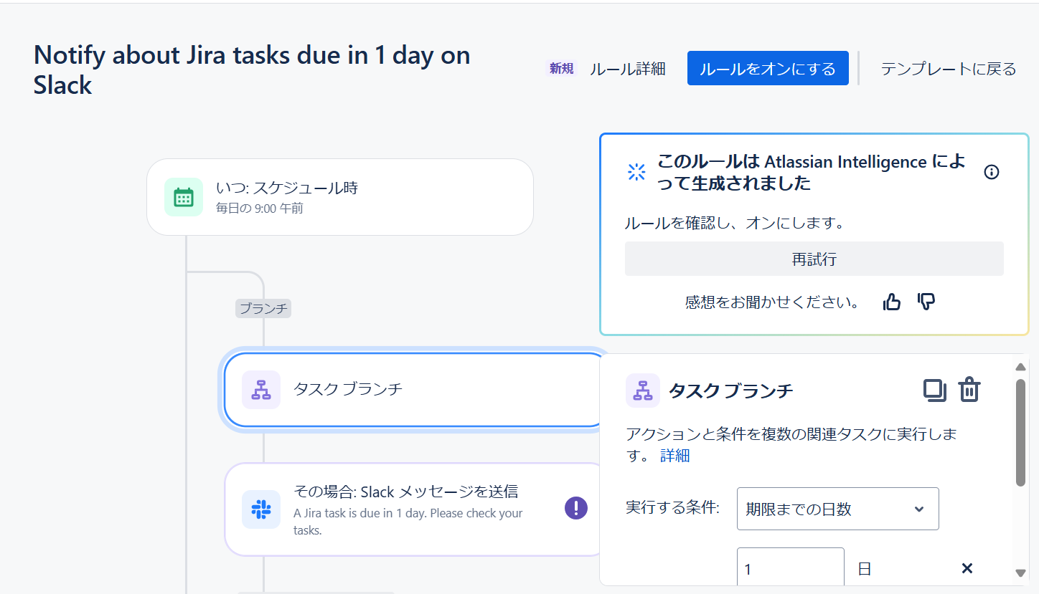
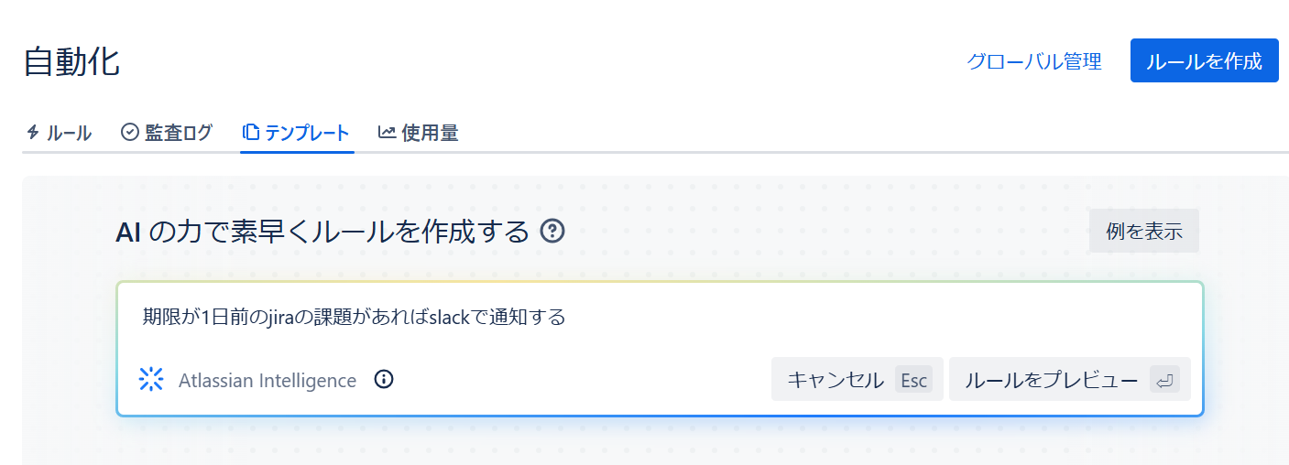
Confluence ページまたはブログを要約する
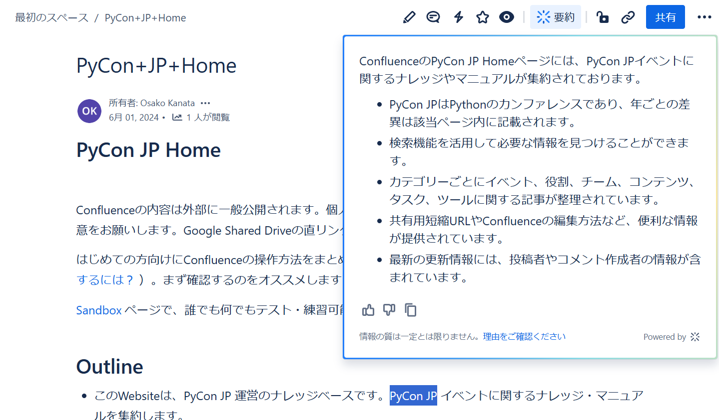

Q&A 検索

Confluence ページにおける会社固有の用語、頭字語、プロジェクト名、またはステータスの定義をユーザーに提供します。

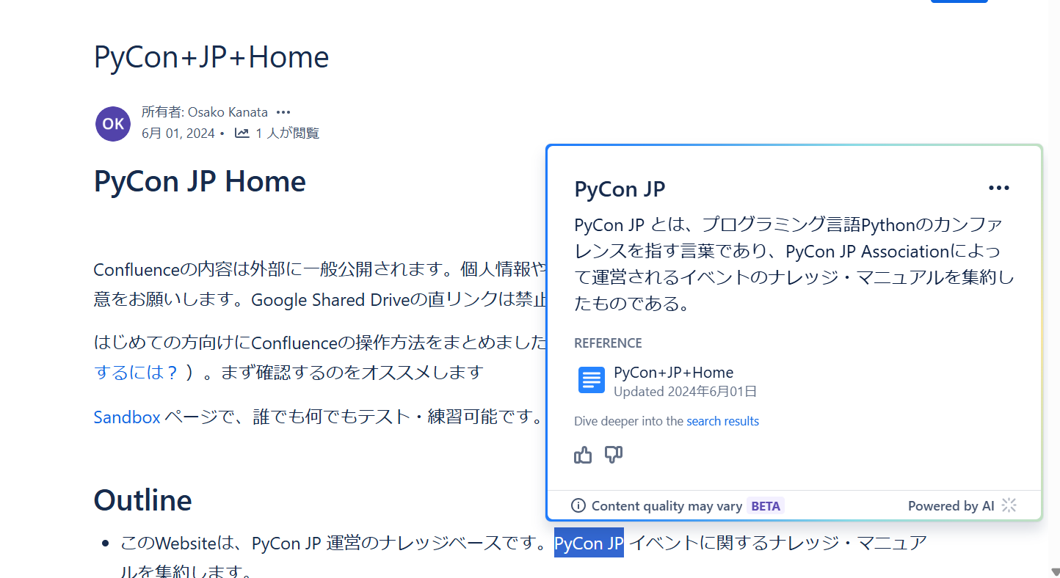

コンテンツの生成と変換

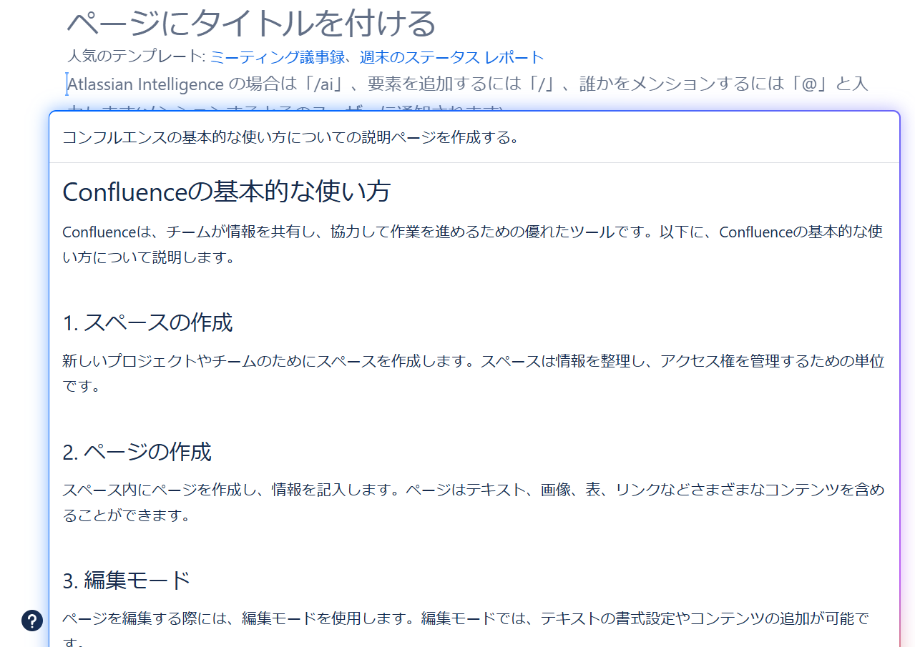
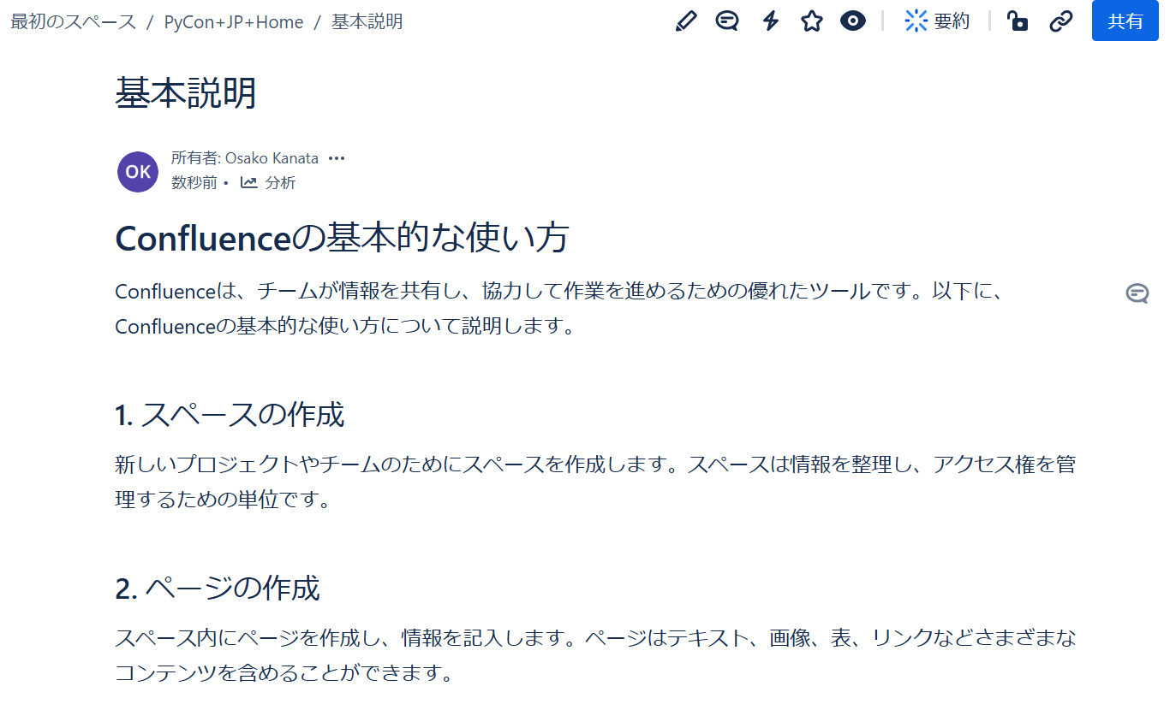

スマート リンクを要約する

自動化は、Confluence Premium と Enterprise で利用できる管理機能
ルールを設定する、そのルールもAIで自動生成できる

テーマ選定理由
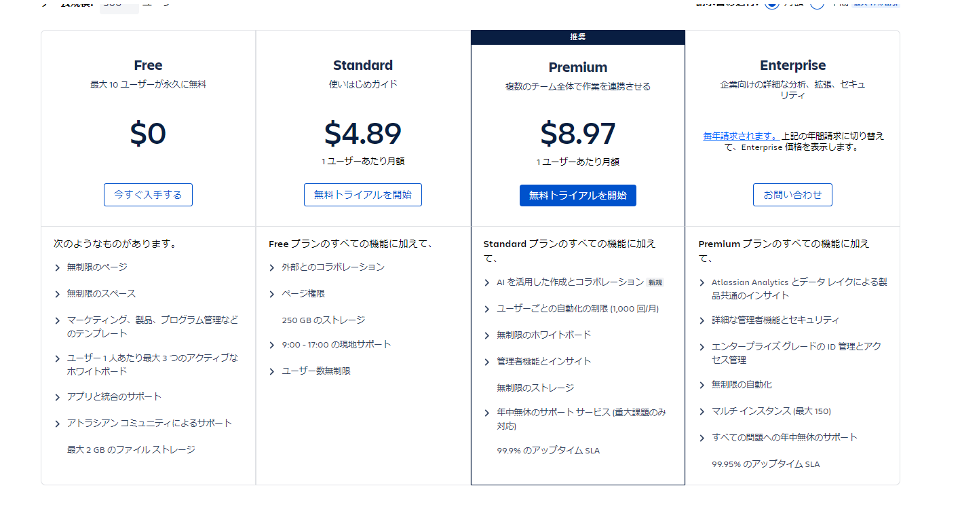
■テーマ名
業務改善のための、AI検索ツールの検討と活用
■テーマ選定理由
私たちの日々の業務では、さまざまなシーンにおいてWebサイトやConfluence、Slackなどの情報ソースを活用し、情報収集に努めています。その作業自体が無ければ業務が成立しない状況にまでなっています。しかしながら、Web上には膨大な情報が存在し、また、SlackやConfluenceに蓄積された情報も整理されずに存在することが少なくありません。このため、必要な情報を得るためには時間がかかるばかりか、ヒットした内容を一つずつ確認する手間も生じます。さらに、適切なキーワードを使用しないと目的の情報に到達しにくいという課題もあります。前述した問題に対してAIを活用した検索ツールを導入し、ユーザーが迅速かつ効率的に目的の情報へアクセスすることで、情報収集に費やす時間の削減が可能だと考えました。そこで、本研究ではAI検索ツールの検討と活用を実施して生産性の向上を目指します。
390文字

→導入、実績
→AIの使い方についてのページを作成するところまで実施する（プラスアルファの紹介） 実際に使ってみる（自動化のところも実施する）
→本番でデモを行う
→ページの作成のハードルが下がれば、情報も増えていく

premium版を個人単位で契約できるか
できない場合、どうしたらいい？

